表紙・改定履歴
Webダイレクト販売

画面設計書
申込完了画面
G0125

© 2020 Sasuke Financial Lab Inc.

変 更 記 録
版数 REV. | 作成更新日 | 変 更 内 容 | 担 当
01 | 2020-08-19 | 初版 | 小川
02 | 2020-09-02 | 画面レイアウト修正 ・本人確認書類のアップロードが未済の場合の画面を追加 仕様修正 ・本人確認書類のアップロードが未済の旨を記載 ・申込完了時も完了メールを送信する旨を記載 | 小川
03 | 2020-09-14 | UI工程初版 | 福山
04 | 2020/10//2 | UI工程レビュー対応 | 須永
05 | 2020-12-16 | SP4レビュー対応 [画面レイアウト]シート ・責任開始日の画像削除 | 須永
06 | 2021-01-05 | [アクション項目定義書]シート ・申込参照APIの構造変更に伴い、申込日時のセッション構造を変更 | 須永
07 | 2021-01-19 | [アクション項目定義書]シート ・本人確認書類の提出完了の承諾対象コードを訂正 承諾対象コードに"15"または"16"があれば完了済み | 須永

画面概要
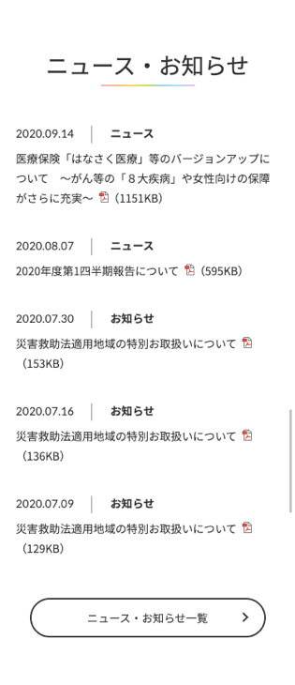
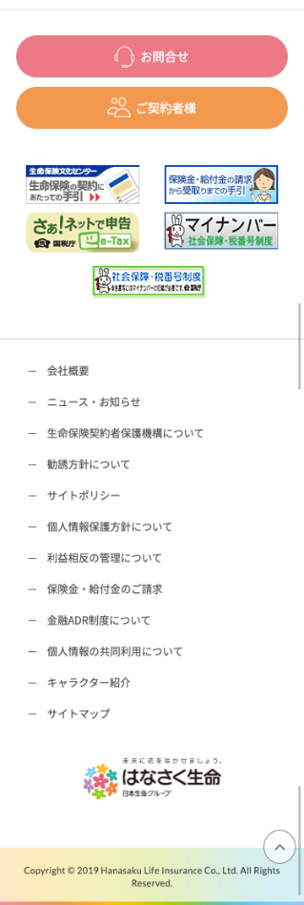
設計説明書 |  |  | システム |  | 画面名 | 画面ID
 |  |  | Webダイレクト販売 |  | 申込完了画面 | G0125

 | 1 | 画面概要

 |  | 申込み手続きが完了したことを伝える画面である。
 |  | 「G0124.申込内容最終確認画面」から遷移される。
 |  | 本人確認書類の提出や支払い方法の登録が未済の場合は、それらをWeb申込み専用ページで行う必要があることを表示する。

 | 2 | 画面遷移

 |  | G0124.申込内容最終確認画面 |  |  | G0125.申込完了画面 |  | G0202.Web申込み専用ページ
 |  |  |  |  |  |  |  | トップ画面

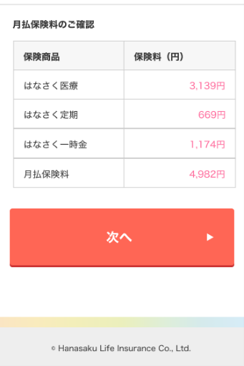

 |  |  |  | はなさくHPトップ

画面レイアウト
画面レイアウト | システム | 画面名 | 画面ID
 | Webダイレクト販売 | 申込完了画面 | G0125

 |  |  |  | ※本人確認書類の提出や支払い方法の登録が
 |  |  |  |  | 未済の表記

1
1
B
2
2
A
3

4
5
 |  |  |  |  | 未済の内容のみが表示
 |  |  |  |  | (本人確認が完了、保険料の払込
 |  |  |  |  | 登録が未済の場合は保険料の払込
6
 |  |  |  |  | 登録のみが未済に表示される)

1

2

C

